Probabilidad de transición
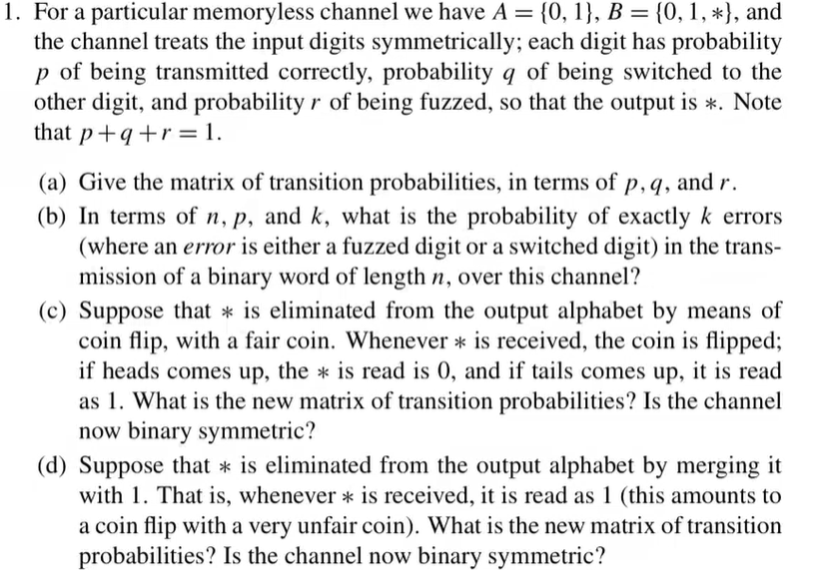

Caracteres |  |  |  |  |  | Matrices de probabilidad de transición
A = {0,1}
B = {0,1,*} |  |  | A) |  |  |  |  | C) |  |  |  | D)
 |  |  | 0 | 1 | * |  |  | 0 | 1 |  |  | 0 | 1
 |  | 0 | p | q | r |  | 0 | p + r/2 | q + r/2 |  | 0 | p | q + r
 |  | 1 | q | p | r |  | 1 | q + r/2 | p + r/2 |  | 1 | q | p + r

 |  |  |  |  |  |  | Sí es simetrica |  |  |  | No es simetrica
 |  |  |  |  |  |  | Sí es binaria |  |  |  | Sí es binario

 | B)
 |  |  |  |  |  |  |  |  |  | Se considera como éxito
 | Formula: |  |  |  |  |  |  |  |  | enviar un digito erroneo

 |  |  |  |  |  |  |  |  |  | Por lo tanto: p = q + r

 |  | Respuesta = (n k) (q + r)^k (p)^(n-k)

Capacidad de canal
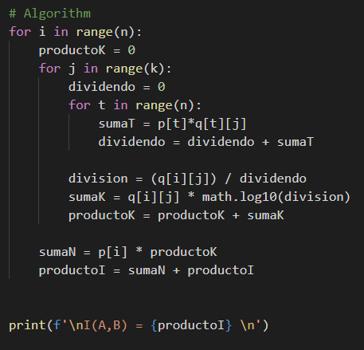
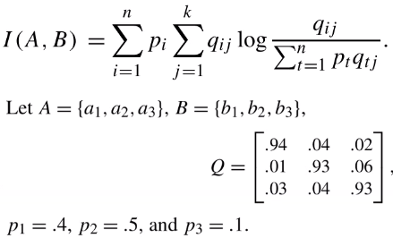
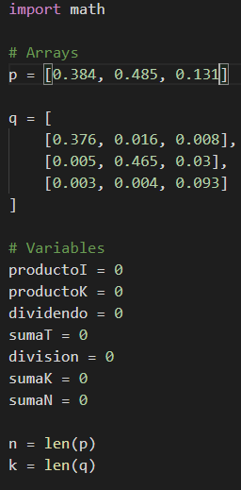

Q | b1 | b2 | b3 | Frecuencias de entrada
a1 | 0.376 | 0.016 | 0.008 | 0.4
a2 | 0.005 | 0.465 | 0.03 | 0.5
a3 | 0.003 | 0.004 | 0.093 | 0.1
 | 0.384 | 0.485 | 0.131

Q | b1 | b2 | b3 | Frecuencias de entrada
a1 | 0.376 | 0.016 | 0.008 | 0.4
a2 | 0.005 | 0.465 | 0.03 | 0.5
a3 | 0.003 | 0.004 | 0.093 | 0.1
 | 0.384 | 0.485 | 0.131

 | OUTPUT:

